たたみ込み
 |  |  |  | https://kazuma8128.hatenablog.com/entry/2018/05/31/144519
 |  | 種類 | MOD | 種類 | 解法
Convolution |  | 和 | なし | 和 | FFT
Convolution (Mod 1,000,000,007) |  | 和 | 素数 | 上位集合 | 高速ゼータ変換(FZT)
Convolution (Mod 2^64) |  | 和 | 2^64 | 下位集合 | 高速ゼータ変換(FZT)
Convolution (Large) | 速度検証用 | 和 | 素数 | 上位集合/逆変換 | 高速メビウス変換(FMT)
Bitwise And Convolution |  | AND |  | 下位集合/逆変換 | 高速メビウス変換(FMT)
Bitwise Xor Convolution |  | XOR |  | AND | 高速アダマール変換(FWT)
Gcd Convolution |  | GCD |  | OR | 高速アダマール変換(FWT)
Lcm Convolution |  | LCM |  | XOR | 高速アダマール変換(FWT)
Multidimensional Convolution (Truncated) |  |  |  | GCD | 高速ゼータ変換(FZT)
Multidimensional Convolution (Circular) |  |  |  | LCM | 高速ゼータ変換(FZT)
Convolution on the Multiplicative Monoid of Z/PZZ/PZ
Convolution on the Multiplicative Monoid of Z/2NZZ/2NZ |  |  |  | 私用メモ: 畳み込めるものまとめ - noshi91のメモ
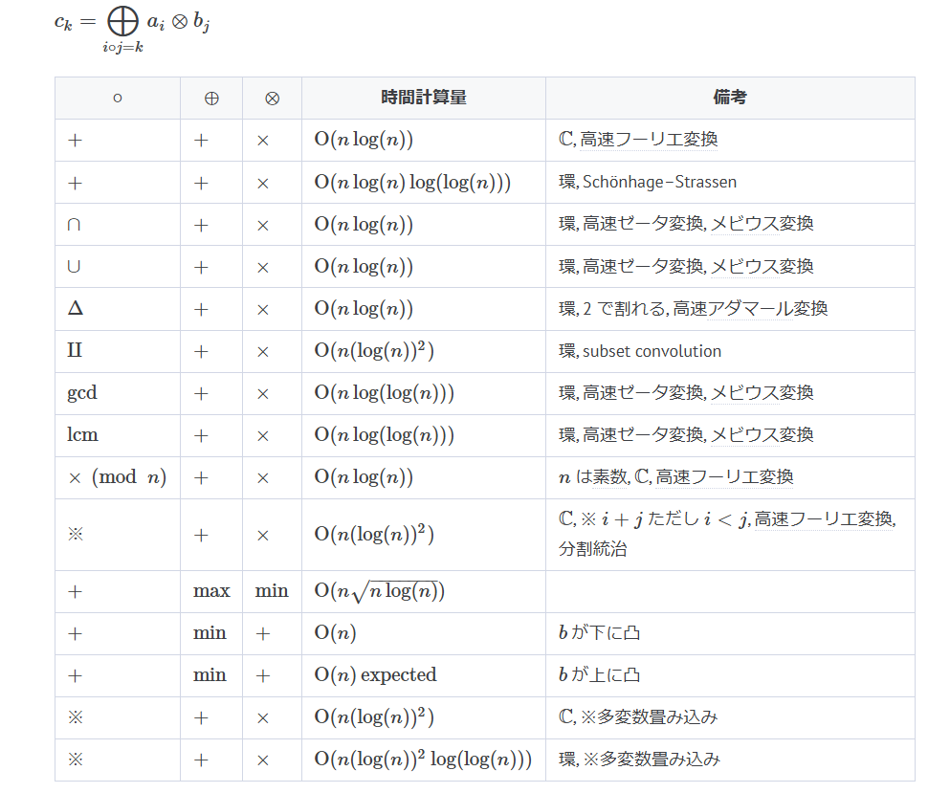
Min Plus Convolution (Convex and Arbitrary) | MONGE
Min Plus Convolution (Convex and Convex) | MONGE

